2022_09_data
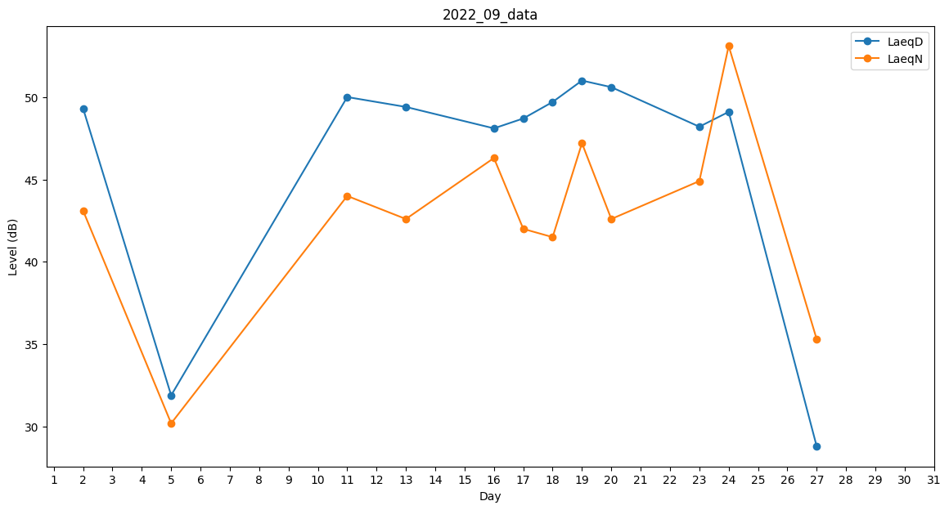
Day | LaeqD | LaeqN
1 | 48.9 | 0
2 | 49.3 | 43.1
3 | 0 | 30.4
4 | 0 | 28.1
5 | 31.9 | 30.2
6 | 0 | 28.8
7 | 0 | 30.4
8 | 0 | 0
9 | 32.2 | 0
10 | 0 | 41.8
11 | 50 | 44
12 | 49.6 | 0
13 | 49.4 | 42.6
14 | 49.1 | 0
15 | 49.7 | 0
16 | 48.1 | 46.3
17 | 48.7 | 42
18 | 49.7 | 41.5
19 | 51 | 47.2
20 | 50.6 | 42.6
21 | 49.8 | 0
22 | 48.1 | 0
23 | 48.2 | 44.9
24 | 49.1 | 53.1
25 | 0 | 0
26 | 36.1 | 0
27 | 28.8 | 35.3
28 | 43.8 | 0
29 | 48.9 | 0
30 | 39.9 | 0

